Ansøgning om ændring
Vejledning til udfyldelse af skema til beregning af erstatningsansættelse
Hvis du ønsker at ansøge om ændringer i dit hoveduddannelsesforløb grundet orlov eller nedsat tid, kan du bruge skemaet til at sikre, at du får tilstrækkelig uddannelsestid under de forskellige delansættelser.
1) Indsæt navn og kontaktoplysninger.
2) Indsæt start- og slutdato for de forskellige ansættelsesperioder eller orlov, der indgår i dit hoveduddannelsesforløb. Husk korrekt format dd-mm-åååå.
3) Angiv antal timer du arbejder om ugen. Hvis du søger om nedsat tid eller har været delvist sygemeldt i en periode, vil skemaet omregne, hvad fx 31,5 timer/ugen i 7 måneder vil svare til i fuldtidsansættelse.
4) Angiv ansættelsessted eller orlovstype.
5) Angiv eventuelt antal måneders orlov
6) Skemaet, som du har udfyldt, kan nu bruges til at ansøge om ændring i dit hoveduddannelsesforløb. Vær dog opmærksom på, at der er en række krav til, hvordan et hoveduddannelsesforløb må sammensættes i forhold til orlov og nedsat tid, som du kan læse mere om på Videreuddannelsessekretariatets hjemmeside eller få hjælp til ved at kontakte Videreuddannelsessekretariatet.
Se eksempel på udfyldt skema til højre
Skema til beregning af erstatningsansættelse

Navn:
Telefonnummer:
Email-adresse:

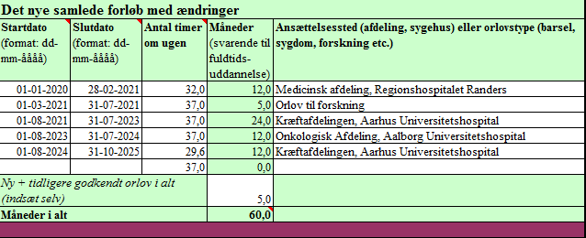
Det nye samlede forløb med ændringer
Startdato (format: dd-mm-åååå) | Slutdato (format: dd-mm-åååå) | Antal timer om ugen | Måneder (svarende til fuldtids-uddannelse) | Ansættelsessted (afdeling, sygehus) eller orlovstype (barsel, sygdom, forskning etc.)
 |  | 37.0 | 0.0
 |  | 37.0 | 0.0
 |  | 37.0 | 0.0
 |  | 37.0 | 0.0
 |  | 37.0 | 0.0
 |  | 37.0 | 0.0
 |  | 37.0 | 0.0
 |  | 37.0 | 0.0
 |  | 37.0 | 0.0
 |  | 37.0 | 0.0
 |  | 37.0 | 0.0
 |  | 37.0 | 0.0
Ny + tidligere godkendt orlov i alt (indsæt selv)
Måneder i alt |  |  | 0.0

